Tabelle1
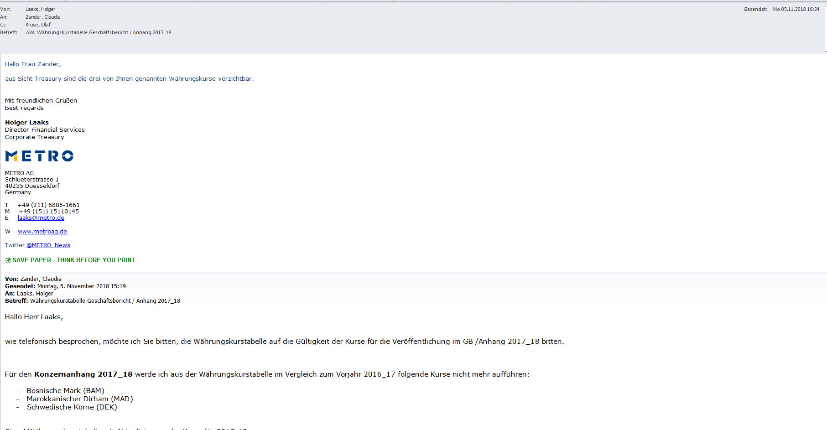
 |  |  |  |  |  |  | Auszug aus Tagetik Stand: 31.102019 - 18:31
 |  |  |  | lar_highlight_3 |  | lar_highlight_4

lar_first_1 |  |  | Durchschnittskurs je € |  | Stichtagskurs je € |  | Scenario | Period | Currency | Average FX rate | Period FX rate | Final FX rate | UserUpd | DateUpd | Origin
lar_last_1 |  |  | 2018/19 | 2019/20 | 30.9.2019 | 30.9.2020 | 2020A00 | 12 | AED | 4.113630000000 | 4.302350000000 | 4.302350000000 | SERGE.HEIDENREICH@METRO.DE | 10/1/20 | MAP_TCURR_TCURR_TGK
 |  |  |  |  |  |  | 2020A00 | 12 | AUD | 1.652220000000 | 1.643800000000 | 1.643800000000 | SERGE.HEIDENREICH@METRO.DE | 10/1/20 | MAP_TCURR_TCURR_TGK
 | Ägyptisches Pfund | EGP | 19.48706 | 17.84167 | 17.75290 | 18.45160 | 2020A00 | 12 | BAM | 1.955830000000 | 1.955830000000 | 1.955830000000 | SERGE.HEIDENREICH@METRO.DE | 10/1/20 | MAP_TCURR_TCURR_TGK
 | Britisches Pfund | GBP | 0.88412 | 0.87833 | 0.88573 | 0.91235 | 2020A00 | 12 | BDT | 95.027520000000 | 99.320400000000 | 99.320400000000 | SERGE.HEIDENREICH@METRO.DE | 10/1/20 | MAP_TCURR_TCURR_TGK
 | Bulgarischer Lew | BGN | 1.95583 | 1.95583 | 1.95583 | 1.95583 | 2020A00 | 12 | BGN | 1.955830000000 | 1.955830000000 | 1.955830000000 | SERGE.HEIDENREICH@METRO.DE | 10/1/20 | MAP_TCURR_TCURR_TGK
 | Chinesischer Renminbi | CNY | 7.75616 | 7.84515 | 7.77840 | 7.97200 | 2020A00 | 12 | CAD | 1.505930000000 | 1.567600000000 | 1.567600000000 | SERGE.HEIDENREICH@METRO.DE | 10/1/20 | MAP_TCURR_TCURR_TGK
 | Dänische Krone | DKK | 7.46385 | 7.46137 | 7.46620 | 7.44620 | 2020A00 | 12 | CHF | 1.074940000000 | 1.080400000000 | 1.080400000000 | SERGE.HEIDENREICH@METRO.DE | 10/1/20 | MAP_TCURR_TCURR_TGK
 | Hongkong-Dollar | HKD | 8.83913 | 8.70568 | 8.53680 | 9.07420 | 2020A00 | 12 | CNY | 7.845150000000 | 7.972000000000 | 7.972000000000 | SERGE.HEIDENREICH@METRO.DE | 10/1/20 | MAP_TCURR_TCURR_TGK
 | Indische Rupie | INR | 79.65100 | 82.28265 | 77.16150 | 86.29900 | 2020A00 | 12 | CZK | 26.177690000000 | 27.233000000000 | 27.233000000000 | SERGE.HEIDENREICH@METRO.DE | 10/1/20 | MAP_TCURR_TCURR_TGK
 | Indonesische Rupie | IDR | 16,160.21000 | 16,232.86000 | 15,456.94000 | 17,497.84000 | 2020A00 | 12 | DKK | 7.461370000000 | 7.446200000000 | 7.446200000000 | SERGE.HEIDENREICH@METRO.DE | 10/1/20 | MAP_TCURR_TCURR_TGK
 | Japanischer Yen | JPY | 124.14090 | 120.71530 | 117.59000 | 123.76000 | 2020A00 | 12 | EGP | 17.841670000000 | 18.451600000000 | 18.451600000000 | SERGE.HEIDENREICH@METRO.DE | 10/1/20 | MAP_TCURR_TCURR_TGK
 | Kasachischer Tenge | KZT | 427.11378 | 451.86301 | 423.49000 | 502.14000 | 2020A00 | 12 | EUR | 1.000000000000 | 1.000000000000 | 1.000000000000 | SERGE.HEIDENREICH@METRO.DE | 10/1/20 | MAP_TCURR_TCURR_TGK
 | Kroatische Kuna | HRK | 7.41336 | 7.50832 | 7.41100 | 7.55650 | 2020A00 | 12 | GBP | 0.878330000000 | 0.912350000000 | 0.912350000000 | SERGE.HEIDENREICH@METRO.DE | 10/1/20 | MAP_TCURR_TCURR_TGK
 | Malaysischer Ringgit | MYR | 4.67447 | 4.72060 | 4.55920 | 4.86530 | 2020A00 | 12 | HKD | 8.705680000000 | 9.074200000000 | 9.074200000000 | SERGE.HEIDENREICH@METRO.DE | 10/1/20 | MAP_TCURR_TCURR_TGK
 | Moldau-Leu | MDL | 19.72835 | 19.46755 | 19.39590 | 19.82730 | 2020A00 | 12 | HRK | 7.508320000000 | 7.556500000000 | 7.556500000000 | SERGE.HEIDENREICH@METRO.DE | 10/1/20 | MAP_TCURR_TCURR_TGK
 | Myanmar-Kyat | MMK | 1,728.93370 | 1,599.26967 | 1,675.90000 | 1,532.00000 | 2020A00 | 12 | HUF | 343.962270000000 | 365.530000000000 | 365.530000000000 | SERGE.HEIDENREICH@METRO.DE | 10/1/20 | MAP_TCURR_TCURR_TGK
 | Norwegische Krone | NOK | 9.73765 | 10.55535 | 9.89530 | 11.10080 | 2020A00 | 12 | INR | 82.282650000000 | 86.299000000000 | 86.299000000000 | SERGE.HEIDENREICH@METRO.DE | 10/1/20 | MAP_TCURR_TCURR_TGK
 | Pakistanische Rupie | PKR | 163.05191 | 179.88229 | 170.90740 | 194.33550 | 2020A00 | 12 | JPY | 120.715300000000 | 123.760000000000 | 123.760000000000 | SERGE.HEIDENREICH@METRO.DE | 10/1/20 | MAP_TCURR_TCURR_TGK
 | Philippinischer Peso | PHP | 59.03683 | 56.30047 | 56.55300 | 56.77400 | 2020A00 | 12 | KRW | 1,336.867000000000 | 1,368.510000000000 | 1,368.510000000000 | SERGE.HEIDENREICH@METRO.DE | 10/1/20 | MAP_TCURR_TCURR_TGK
 | Polnischer Złoty | PLN | 4.30027 | 4.38844 | 4.37820 | 4.54620 | 2020A00 | 12 | KZT | 451.863010000000 | 502.140000000000 | 502.140000000000 | SERGE.HEIDENREICH@METRO.DE | 10/1/20 | MAP_TCURR_TCURR_TGK
 | Rumänischer Leu | RON | 4.71851 | 4.81183 | 4.74960 | 4.87250 | 2020A00 | 12 | MAD | 10.779190000000 | 10.830900000000 | 10.830900000000 | SERGE.HEIDENREICH@METRO.DE | 10/1/20 | MAP_TCURR_TCURR_TGK
 | Russischer Rubel | RUB | 73.82877 | 77.50392 | 70.75570 | 91.77630 | 2020A00 | 12 | MDL | 19.467550000000 | 19.827300000000 | 19.827300000000 | SERGE.HEIDENREICH@METRO.DE | 10/1/20 | MAP_TCURR_TCURR_TGK
 | Schweizer Franken | CHF | 1.12274 | 1.07494 | 1.08470 | 1.08040 | 2020A00 | 12 | MOP | 8.968290000000 | 9.370000000000 | 9.370000000000 | SERGE.HEIDENREICH@METRO.DE | 10/1/20 | MAP_TCURR_TCURR_TGK
 | Serbischer Dinar | RSD | 118.06690 | 117.56680 | 117.52830 | 117.58030 | 2020A00 | 12 | MYR | 4.720600000000 | 4.865300000000 | 4.865300000000 | SERGE.HEIDENREICH@METRO.DE | 10/1/20 | MAP_TCURR_TCURR_TGK
 | Singapur-Dollar | SGD | 1.54212 | 1.54913 | 1.50600 | 1.60350 | 2020A00 | 12 | NOK | 10.555350000000 | 11.100800000000 | 11.100800000000 | SERGE.HEIDENREICH@METRO.DE | 10/1/20 | MAP_TCURR_TCURR_TGK
 | Tschechische Krone | CZK | 25.74114 | 26.17769 | 25.81600 | 27.23300 | 2020A00 | 12 | NZD | 1.751060000000 | 1.779900000000 | 1.779900000000 | SERGE.HEIDENREICH@METRO.DE | 10/1/20 | MAP_TCURR_TCURR_TGK
 | Türkische Lira | TRY | 6.32660 | 7.29146 | 6.14910 | 9.09900 | 2020A00 | 12 | PHP | 56.300470000000 | 56.774000000000 | 56.774000000000 | SERGE.HEIDENREICH@METRO.DE | 10/1/20 | MAP_TCURR_TCURR_TGK
 | Ukrainische Hrywnja | UAH | 30.17616 | 29.09853 | 26.34863 | 33.16430 | 2020A00 | 12 | PKR | 179.882290000000 | 194.335500000000 | 194.335500000000 | SERGE.HEIDENREICH@METRO.DE | 10/1/20 | MAP_TCURR_TCURR_TGK
 | Ungarischer Forint | HUF | 323.02241 | 343.96227 | 334.83000 | 365.53000 | 2020A00 | 12 | PLN | 4.388440000000 | 4.546200000000 | 4.546200000000 | SERGE.HEIDENREICH@METRO.DE | 10/1/20 | MAP_TCURR_TCURR_TGK
 | US-Dollar | USD | 1.12799 | 1.11982 | 1.08890 | 1.17080 | 2020A00 | 12 | RON | 4.811830000000 | 4.872500000000 | 4.872500000000 | SERGE.HEIDENREICH@METRO.DE | 10/1/20 | MAP_TCURR_TCURR_TGK
 | VAE-Dirham | AED | 4.14292 | 4.11363 | 4.00630 | 4.30235 | 2020A00 | 12 | RSD | 117.566800000000 | 117.580300000000 | 117.580300000000 | SERGE.HEIDENREICH@METRO.DE | 10/1/20 | MAP_TCURR_TCURR_TGK
 | Vietnamesischer Dong | VND | 25,903.60000 | 25,953.36000 | 25,457.19000 | 27,131.35000 | 2020A00 | 12 | RUB | 77.503920000000 | 91.776300000000 | 91.776300000000 | SERGE.HEIDENREICH@METRO.DE | 10/1/20 | MAP_TCURR_TCURR_TGK
 |  |  |  |  |  |  | 2020A00 | 12 | SEK | 10.582220000000 | 10.571300000000 | 10.571300000000 | SERGE.HEIDENREICH@METRO.DE | 10/1/20 | MAP_TCURR_TCURR_TGK
 |  |  |  |  |  |  | 2020A00 | 12 | SGD | 1.549130000000 | 1.603500000000 | 1.603500000000 | SERGE.HEIDENREICH@METRO.DE | 10/1/20 | MAP_TCURR_TCURR_TGK
 |  |  |  |  |  |  | 2020A00 | 12 | THB | 34.943870000000 | 37.079000000000 | 37.079000000000 | SERGE.HEIDENREICH@METRO.DE | 10/1/20 | MAP_TCURR_TCURR_TGK
 |  |  |  |  |  |  | 2020A00 | 12 | IDR | 16.232860000000 | 17.497840000000 | 17.497840000000 | SERGE.HEIDENREICH@METRO.DE | 10/1/20 | MAP_TCURR_TCURR_TGK
 |  |  |  |  |  |  | 2020A00 | 12 | TRY | 7.291460000000 | 9.099000000000 | 9.099000000000 | SERGE.HEIDENREICH@METRO.DE | 10/1/20 | MAP_TCURR_TCURR_TGK
 | 30.9. |  |  |  |  |  | 2020A00 | 12 | VND | 25.953360000000 | 27.131350000000 | 27.131350000000 | SERGE.HEIDENREICH@METRO.DE | 10/1/20 | MAP_TCURR_TCURR_TGK
 | 2018 |  |  |  |  |  | 2020A00 | 12 | WD | 33.541630000000 | 33.900950000000 | 33.900950000000 | SERGE.HEIDENREICH@METRO.DE | 10/1/20 | MAP_TCURR_TCURR_TGK
 | 2019 |  |  | Anpassung erforderlich für: |  |  | 2020A00 | 12 | UAH | 29.098530000000 | 33.164300000000 | 33.164300000000 | SERGE.HEIDENREICH@METRO.DE | 10/1/20 | MAP_TCURR_TCURR_TGK
 | 2020 |  |  | IDR |  |  | 2020A00 | 12 | USD | 1.119820000000 | 1.170800000000 | 1.170800000000 | SERGE.HEIDENREICH@METRO.DE | 10/1/20 | MAP_TCURR_TCURR_TGK
 | 18 |  |  | VND
 | 19
 | 20 |  |  | Stichprobeprüfung Kurse 02.11.18 19:17

 |  |  |  | Myanmar-Kyat | 2017_18 sind aufgenommen wg Kursnennung (Nullmeldung) in Tabelle "Verbindlichkeiten ggü. Kreditinstituten" Kap. 37

 | Anpassung Währungskurstabelle für GJ 2017_18

